关系图
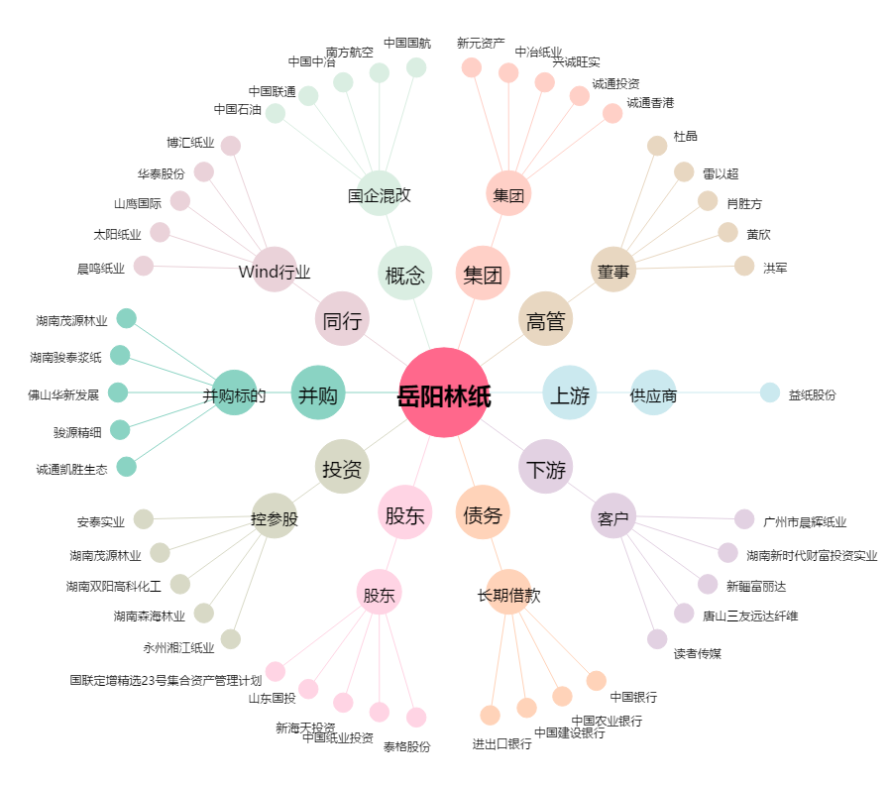
岳阳林纸[600963.SH] - 关系概览图

